상품제안서
한국전통자개 USB메모리 | 상품코드: F00029

 |  |  |  |  |  |  | 02-412-0044 | www.easy1.co.kr
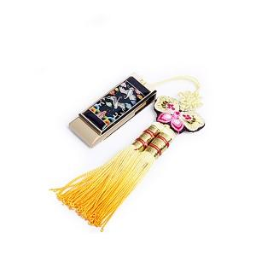

【상세/제작정보】

【인쇄/포장옵션】 | 레이저 / 포장지포장

【공급단가】 | 수량 | 100~ | 300~ | 500~ | 1,000~ | 3,000~
*VAT별도 | 8G | 19,370원 | 19,060원 | 18,600원 | 18,130원 | 17,820원
 | 16G | 20,000원 | 19,680원 | 19,200원 | 18,720원 | 18,400원
 | 32G | 22,500원 | 22,140원 | 21,600원 | 21,060원 | 20,700원

【상품 URL】 | http://www.easy1.co.kr/src/goods_detail.php?gdno=29

